画面遷移図
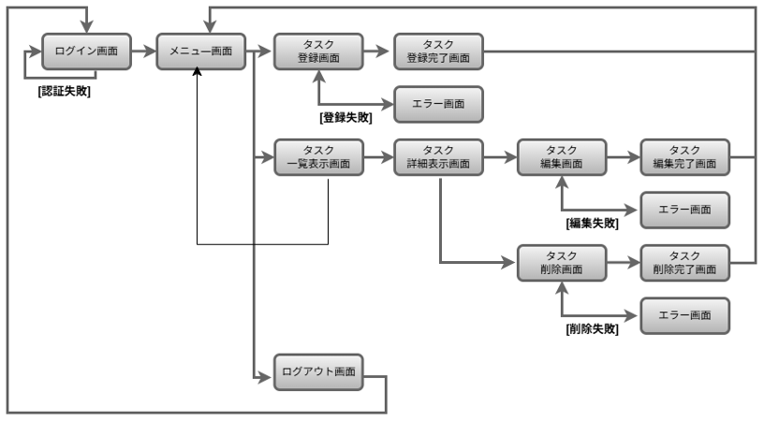
画面遷移図 | システム名 | グループ名 | 作成日 | 担当 | 承認印
 | taskUN | 56期 | 2025-05-30 | 山本岬樹

画面設計書
画面設計書 | システム名 |  | グループ名 |  | 作成日 | 担当 | 承認印
 | taskUN |  | 56期 |  | 2025-06-02 | 山形

ユーザーID:〇〇
ユーザー名:〇〇
画面名称 | タスク一覧
画面レイアウト
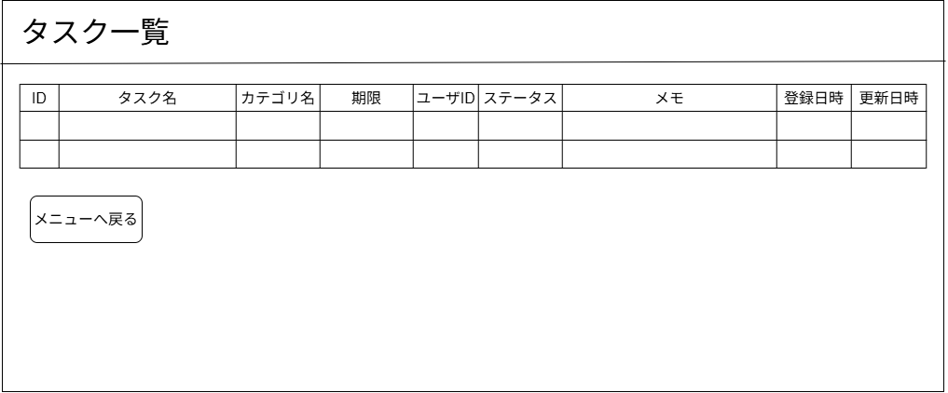

①

フォーム定義
action | menu.jsp |  |  |  |  | method | POST
識別ID | ラベル | type | name | value | 備考
1 | メニュー表示ボタン | submit |  | メニューへ戻る

詳細クラス図
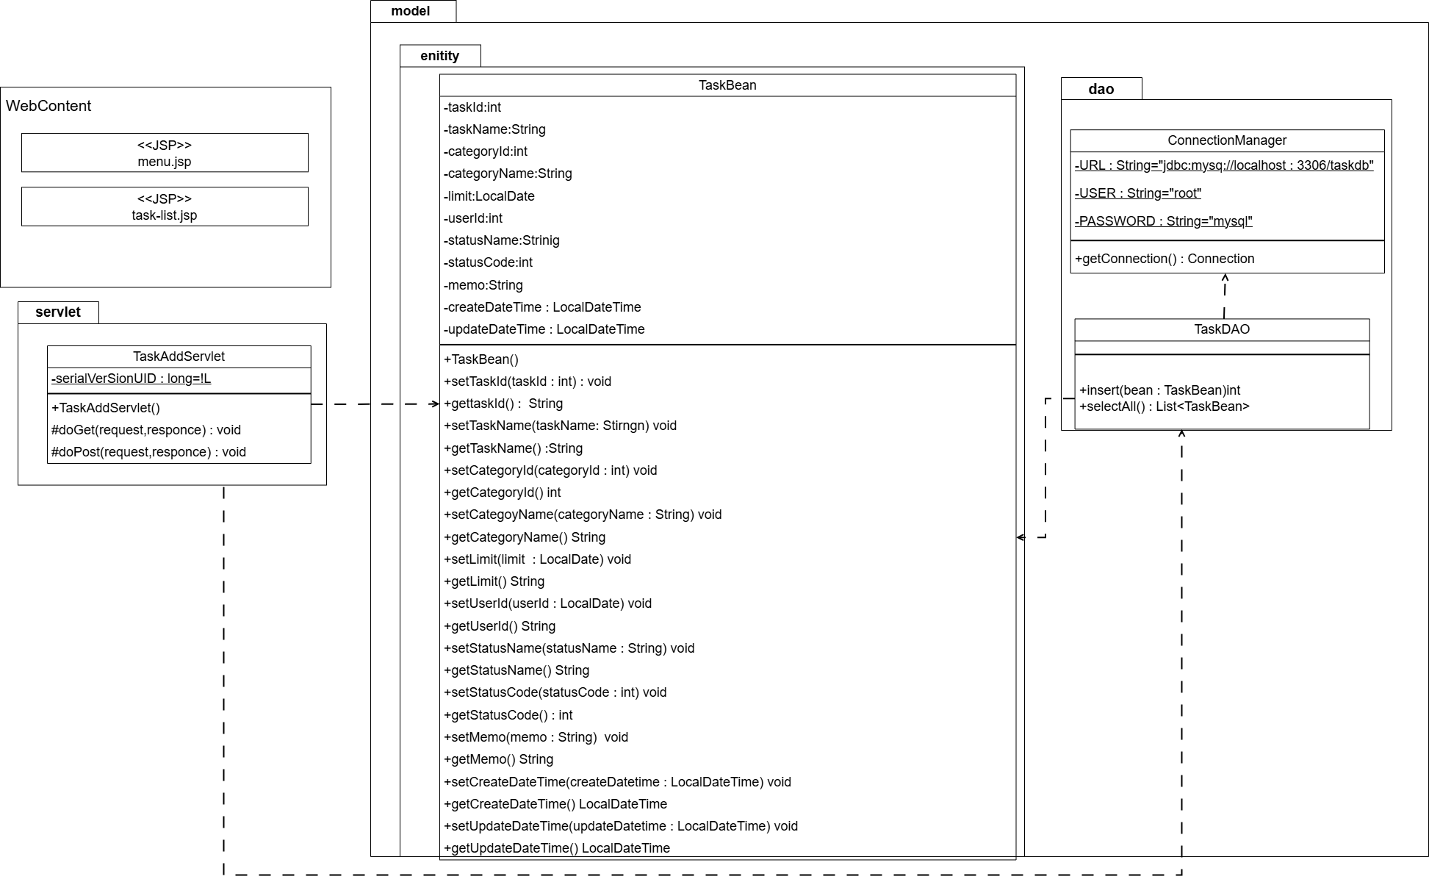
詳細クラス図 | システム名 | グループ名 | 作成日 | 担当 | 承認印
 | taskUN | 56期 | 2025-06-02 | 山形

